記入例
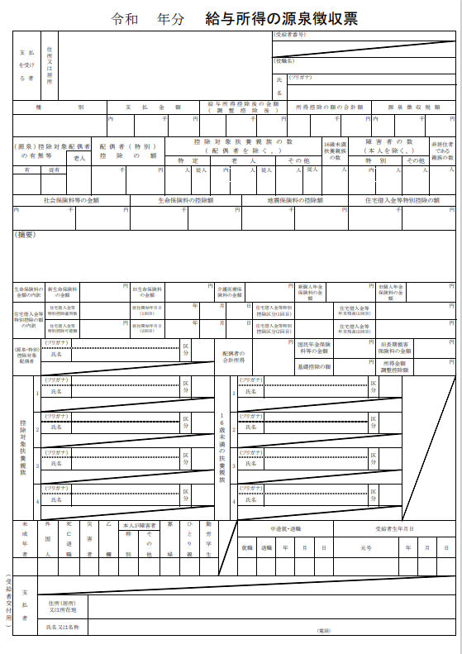
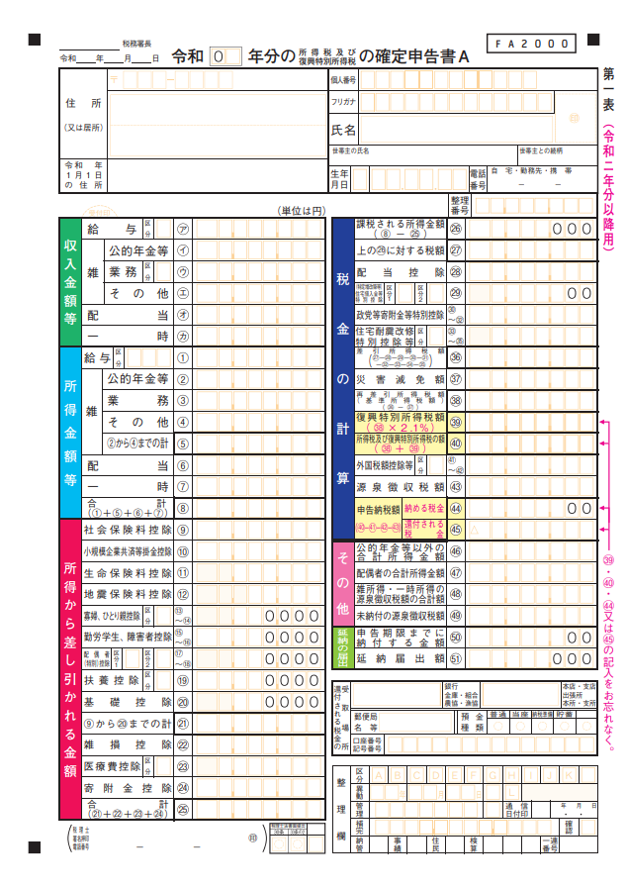
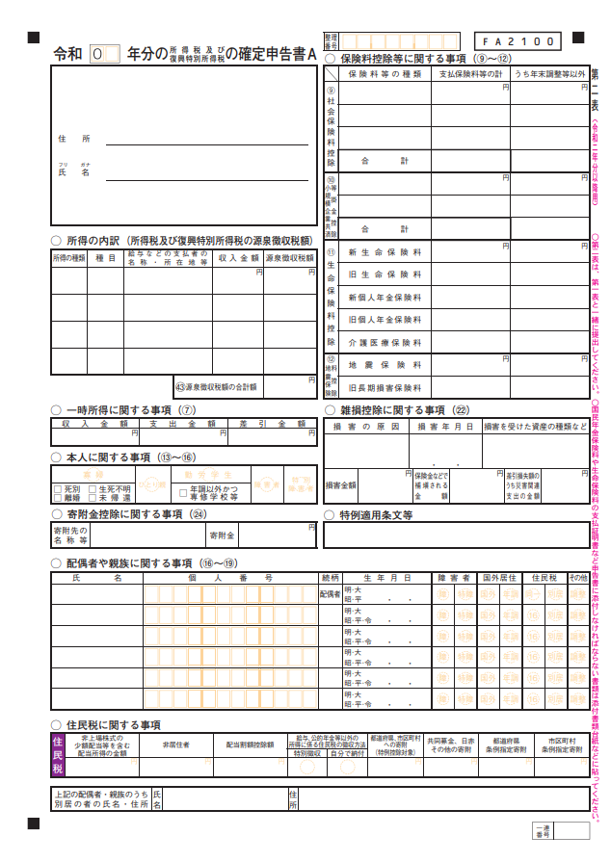
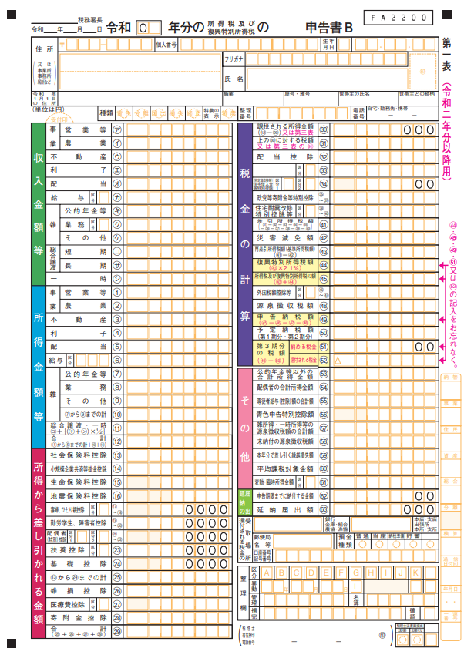
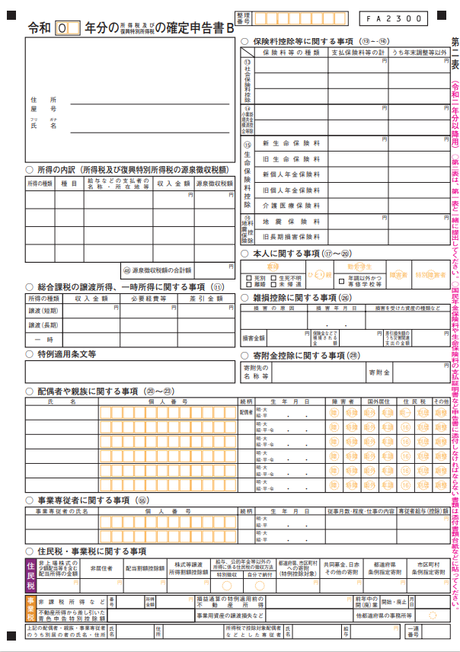
記 入 例
 |  |  |  |  |  | 願書提出 ２０２×年 ９月 ×日 |  | 受付番号
中本博雄賞 修学支援奨学金奨学生願書
ﾌﾘｶﾞﾅ | キュウダイ タロウ |  |  |  |  | 生年月日 | ２００×年 ４月 １日 生 （ １７歳）
氏 名 | 九大 太朗
住所 | 〒 |  |  |  |  |  | 電話番号 090-1123-4567
 |  |  |  |  |  |  | メールアドレス aaa@bb.ccc.dd
在籍・出身高校等 | 福岡県立●●高等学校 |  |  |  |  | ■ 令和７年度 卒業見込
 |  |  |  |  |  | □ 令和６年度 卒業
入学希望学部・学科 | 九州大学 ●● 学部 ●● 学科
奨学金を希望する理由 (経済状況及び家庭状況等） | （募集要項を確認のうえ、記入してください。）

記入する金額 （千円未満切捨）：
『源泉徴収票』を添付する場合は、「記入しない」
『確定申告書Ａ』を添付する場合は、第一表「雑（業務）③」＋「雑（その他）④」
＋「配当⑥」の合計
『確定申告書Ｂ』を添付する場合は、第一表「営業等①」＋「農業②」
＋「不動産③」＋「利子④」＋「配当⑤」＋「雑（業務）⑧」＋「雑（その他）⑨」の合計

申請中・受給予定の奨学金 | 日本学生支援機構 給付奨学金 |  |  |  |  | □ 申請中 ・ ■ 申請予定
 | 日本学生支援機構 第一種奨学金 |  |  |  | 月額 5.1 万円 | □ 申請中 ・ ■ 申請予定
 | 日本学生支援機構 第二種奨学金 |  |  |  | 月額 万円 | □ 申請中 ・ □ 申請予定
 | 上記以外の奨学金 | ●●奨学会 |  |  | 月額 3 万円 [ 給付 ･ 貸与 ] |  | □ 申請予定 ・ ■ 申請中 ・ □ 採用決定
 |  |  |  |  | 月額 万円 [ 給付 ･ 貸与 ] |  | □ 申請予定 ・ □ 申請中 ・ □ 採用決定
世 帯 構 成 | 本人 |  | 九州大学入学後の通学方法 ：[ 自宅通学 ・ 自宅外通学 ]
 | 就学者を除く家族 | 続柄 | 氏 名 | 年齢 | 職 業 | 給与収入・年金収入 (注3) | 給与収入以外の所得 (注3) | ●「世帯構成」の記入 ・「世帯構成」の欄には父母（又は父母に代わって家計を支持する者）と家計支持者の扶養下にある者を記入。 ・「就学者を除く家族」の欄には、父母以外に就学前の幼児、予備校生、未就職の兄弟などを記入。同居・別居は問わない。 ・父母の扶養下にない祖父母・兄弟等は、同居していても記入しない。
 |  | 父 | 九大 誠 | 55 | 会社員 | ４００ 万円 | ５０ 万円
 |  | 母 | 九大 由美子 | 49 | 自営業 | １５０ 万円 | ０ 万円
記入する金額 （千円未満切捨）：
『源泉徴収票』を添付する場合は、「支払金額」を記入
『確定申告書Ａ』を添付する場合は、「給与㋐」＋「公的年金等㋑」の合計
『確定申告書Ｂ』を添付する場合は、「給与㋕」＋「公的年金等㋖」の合計
 |  | 姉 | 九大 陽菜 | 18 | 予備校生

記入する世帯構成：
『源泉徴収票』を添付する場合は、
「控除対象配偶者」「控除対象扶養親族」
「16歳未満の扶養親族」
『確定申告書Ａ』を添付する場合は、第二表
「配偶者や親族に関する事項（⑯～⑲）」
『確定申告書Ｂ』を添付する場合は、第二表
「配偶者や親族に関する事項（⑳～23）」
「事業専従者に関する事項（55）」
 | 本人以外の就学者 | 続柄 | 氏 名 | 年齢 | 設 置 者 | 学 校 区 分 |  | 通 学 別
 |  | 妹 | 九大 花子 | 16 | [ 国公立 ・ 私立 ] | [ 小･中･高･高専･専修(高等･専門）･大学] |  | [ 自宅 ・ 自宅外 ]
 |  |  |  |  | [ 国公立 ・ 私立 ] | [ 小･中･高･高専･専修(高等･専門）･大学] |  | [ 自宅 ・ 自宅外 ]
 |  |  |  |  | [ 国公立 ・ 私立 ] | [ 小･中･高･高専･専修(高等･専門）･大学] |  | [ 自宅 ・ 自宅外 ]
特別控除関係 | □母子・父子家庭 ［ 死別 ・ 生別 ］
 | ■障害者・要介護世帯（該当者 姉 ）
 | □6ヶ月以上の長期療養者世帯 （該当者 ）
(注4) | □火災･風水害等の災害を受けた世帯
注 1 | 願書は申請者（受験希望者）本人が記入してください。
注 2 | [ ]の箇所は、該当するものに○印を付け、□の箇所は、該当するものにレを付けてください。
注 3 | 「給与収入・年金収入」及び「給与収入以外の所得」は記入例を参照して記入し、父・母（又は父母に代わって家計を支持する方）の所得に関する書類を添付してください。（所得に関する書類については、「所得及び世帯に関する証明書一覧表」の「所得に関する書類」を参照してください。）

注 4 | 父母等の扶養下にいる家族で、特別控除に該当する場合（障害者、要介護者、長期療養者、災害）は、世帯に関する書類を添付してください。（世帯に関する書類については、「所得及び世帯に関する証明書一覧表」の「世帯に関する書類」を参照してください。）

注 5 | 書類提出後に変更が生じた時は、早急に届出てください。記載事項に虚偽があった場合は、採用を取り消します。
＊＊ | 願書に記載された情報及び申請時に提出の書類は、奨学業務に利用し、その他の目的には利用しません。

 | ○所得証明書
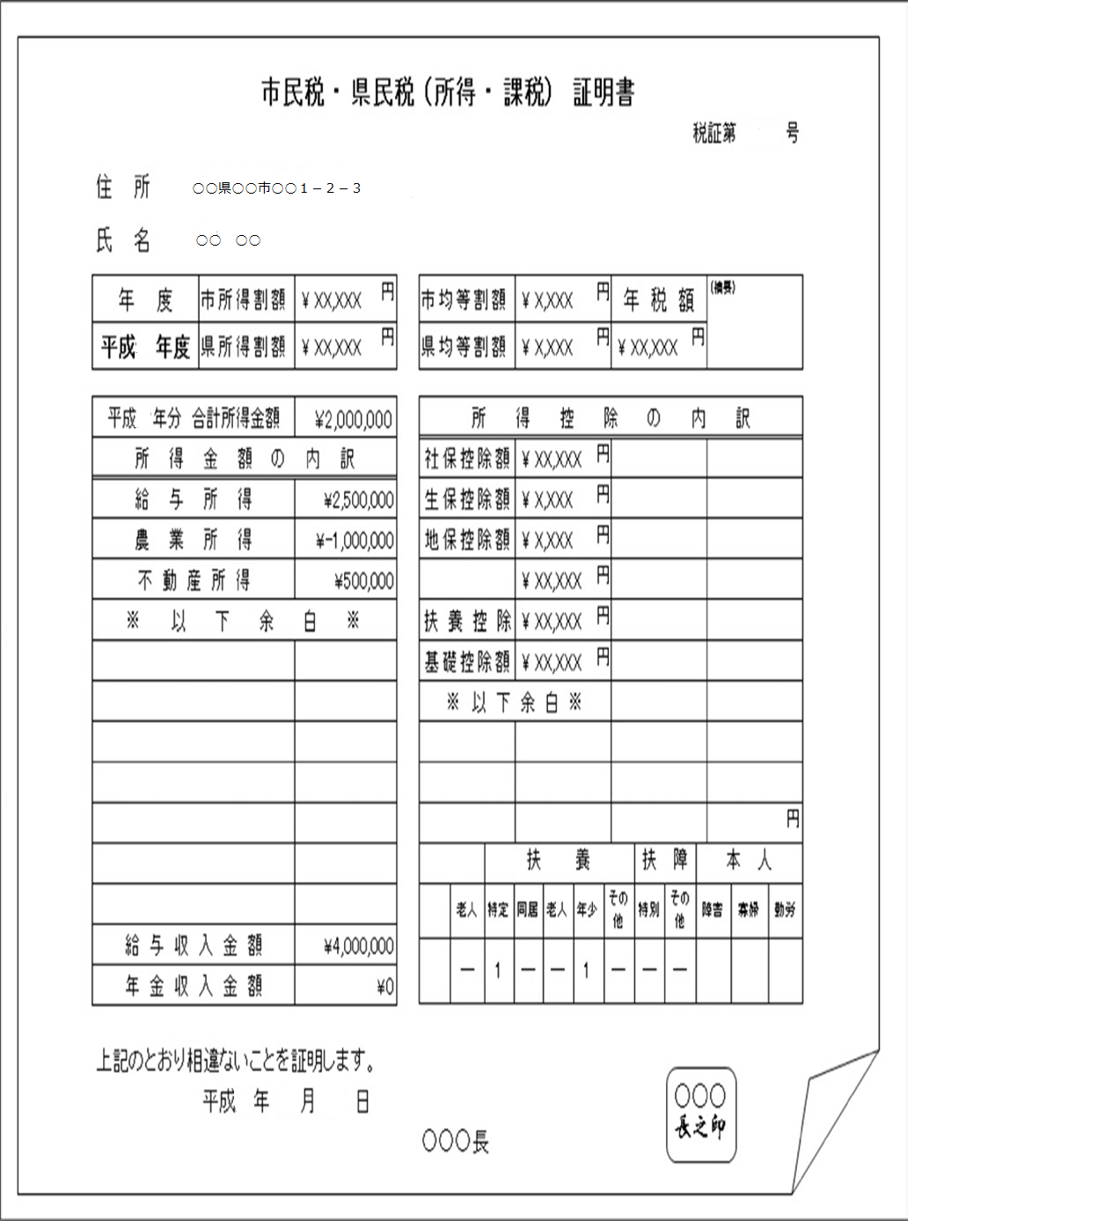
給与所得以外の所得の合計金額 （千円未満切捨）を「給与収入以外の所得」欄に記入。
マイナスは「0円」として扱い、他の所得金額との相殺はしない。
給与収入（千円未満切捨）を「給与収入・年金収入」欄に記入。

 | ○公的年金・恩給受給者
 | 最新の年金改定通知書等により１年分を算出して、「給与収入・年金収入」欄に記入してください。

 | ○傷病手当金・育児休業手当受給者
 | 直近１年以内に受給した額を「給与収入・年金収入」欄に記入してください。

 | ○児童扶養手当・特別児童扶養手当受給者（※児童手当は非該当）
 | 最新の支給月額等により１年分を算出して、「給与収入・年金収入」欄に記入してください。

 | ○生活保護受給世帯
 | 直近１年の扶助額を「給与収入・年金収入」欄に記入してください。

 | ○親戚等の援助（養育費含む）のある世帯
 | 直近１年の援助額を「給与収入以外の所得」の欄に記入してください。

